상품제안서
커스텀 부직포 토트백 | 상품코드: S47957

 |  |  |  |  |  |  | 02-713-8555 | www.synergygift.co.kr
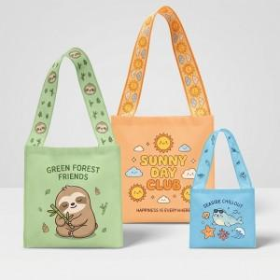

【상세/제작정보】 | <span style="font-size: 14pt;">※ 양면 진행시 시안 다를 경우 추가비용 발생(별도문의)</span>

【인쇄/포장옵션】 | 실크, 풀칼라 / OPP(비닐)

【공급단가】 | 수량 | 200~ | 500~ | 1,000~ | 3,000~ | 10,000~
*VAT별도 | 중 | 2,020원 | 1,970원 | 1,890원 | 1,770원 | 1,680원
 | 대 | 2,160원 | 2,100원 | 2,020원 | 1,790원 | 1,800원

【상품 URL】 | https://www.synergygift.co.kr:443/src/goods_detail.php?gdno=47957

